AI 영상분석플랫폼 업무파악
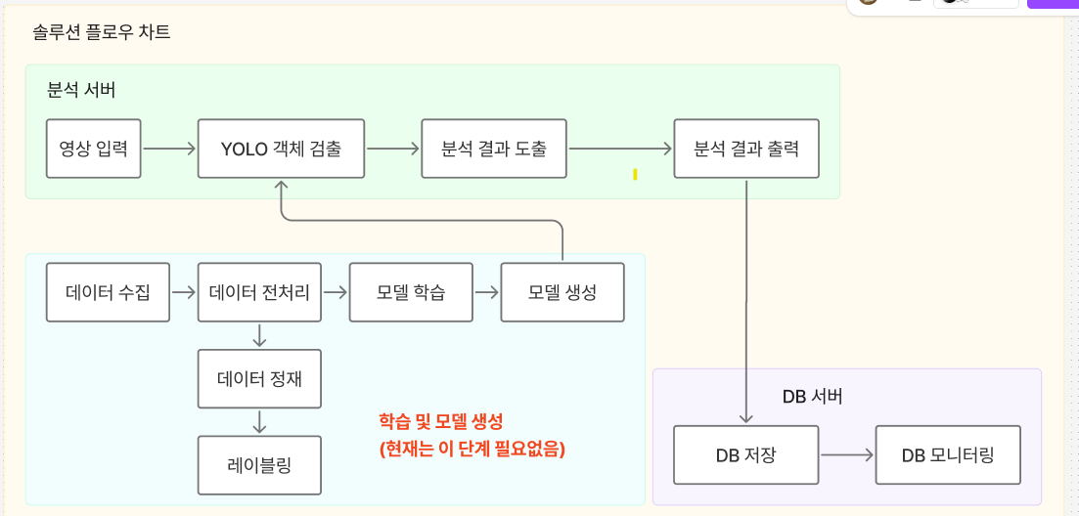
SEQ | 서버
1 | 객체검출 분석서버 | 디지털 한문철 솔루션의 세부파트

2 | 데이터베이스 서버 구축 | 상황로그 남김

 | 분석서버 테스트
 | 데이터베이스 서버 테스트
 | 두 서버 연동 테스트

개발기획 | 개념도
 | 플로우 챠트
 | 와이어 프레임
 | 세부개발계획

